工数予実
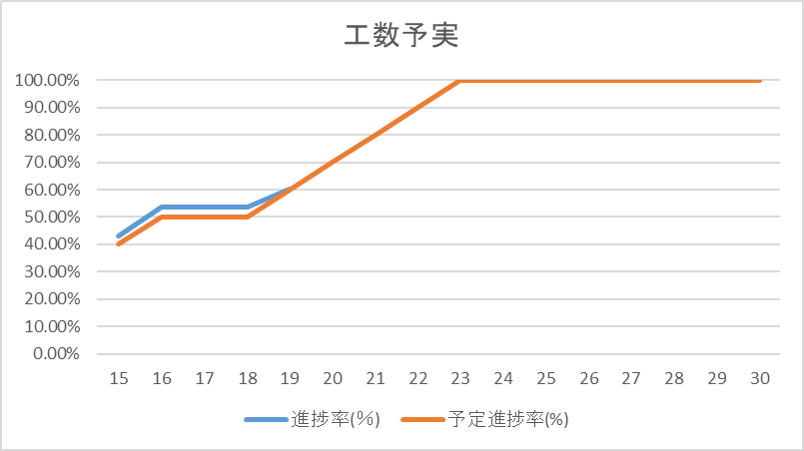
 | 木 | 金 | 土 | 日 | 月 | 火 | 水 | 木 | 金 | 土 | 日 | 月 | 火 | 水 | 木 | 金
日付 | 15 | 16 | 17 | 18 | 19 | 20 | 21 | 22 | 23 | 24 | 25 | 26 | 27 | 28 | 29 | 30
進捗率(％) | 42.91% | 53.54% | 53.54% | 53.54% | 60.11%
予定進捗率(%) | 40% | 50% | 50% | 50% | 60% | 70% | 80% | 90% | 100% | 100% | 100% | 100% | 100% | 100% | 100% | 100%
総工数 | 127 | 127 | 127 | 127 | 131 | 131 | 131 | 131 | 131 | 131 | 131 | 131 | 131 | 131 | 131 | 131
当日工数 | 10 | 8 |  |  | 15
工数積算 | 54.5 | 68 |  |  | 78.75

